task
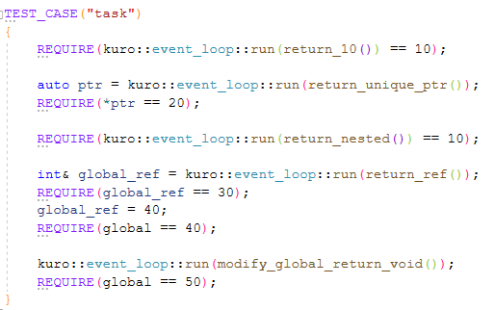

event_loop
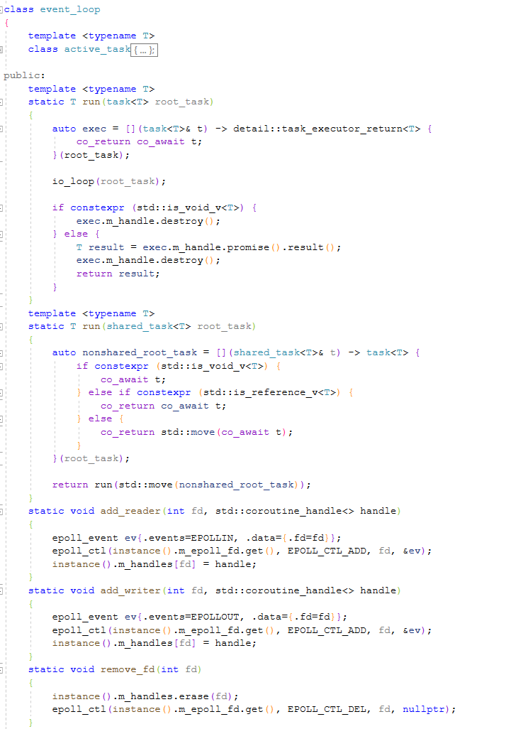
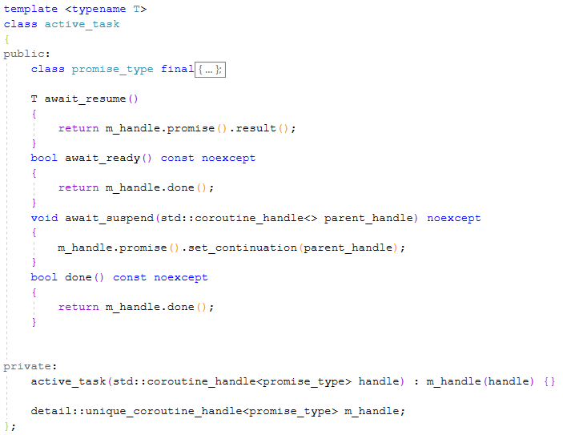
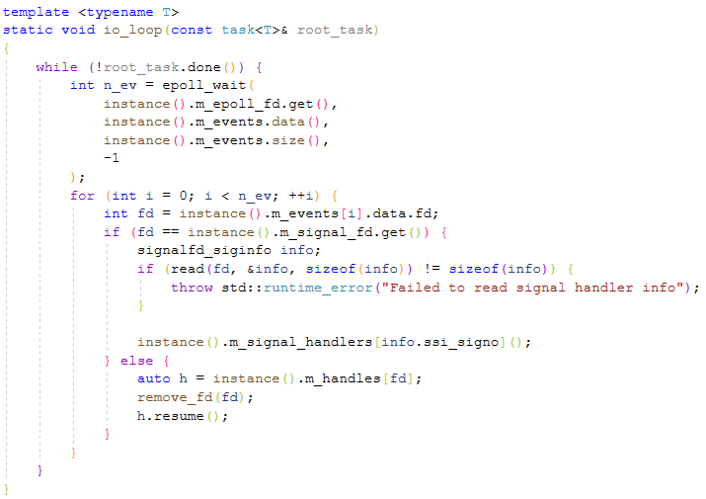

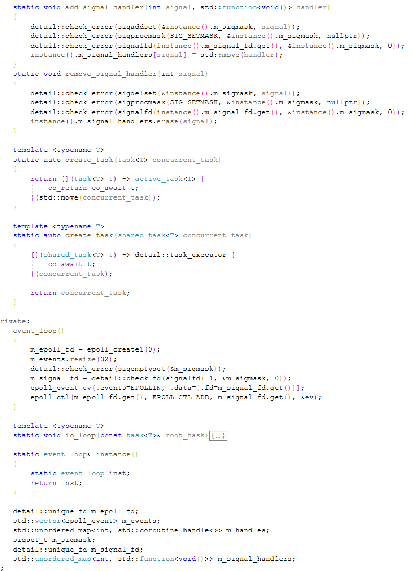

test 프로그램
awaitable 객체
- EpollAsyncAutoResetEvent 클래스
- ThreadPoolOperation 구조체

epoll_wait에서 한번 처리할 이벤트의 최대 수

